ICS-Model
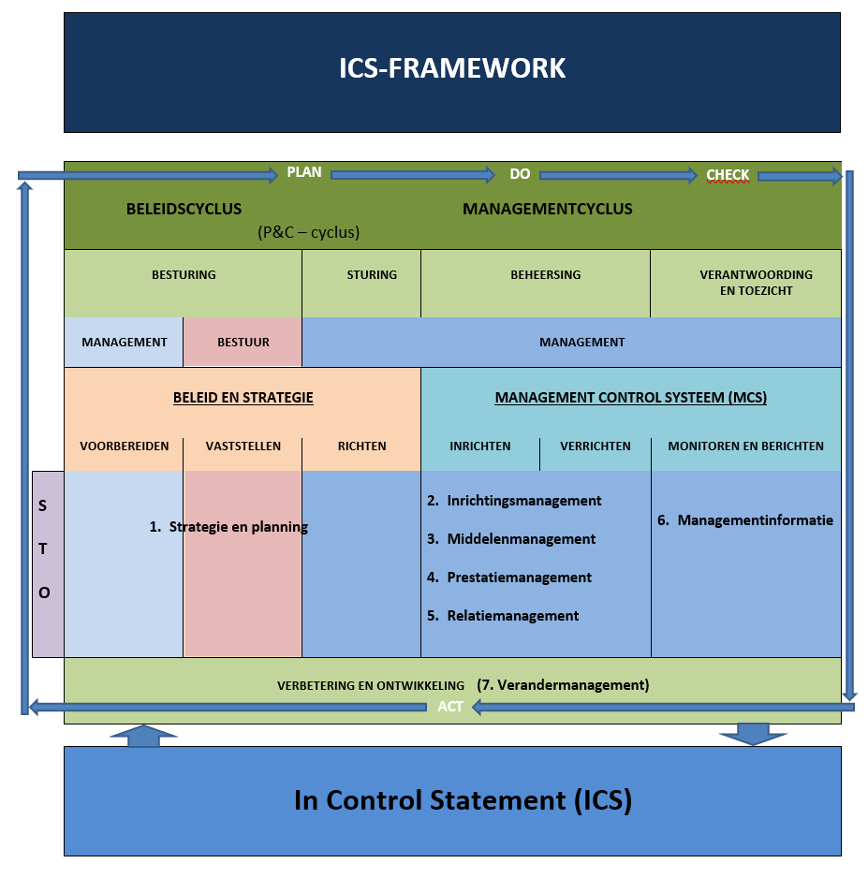
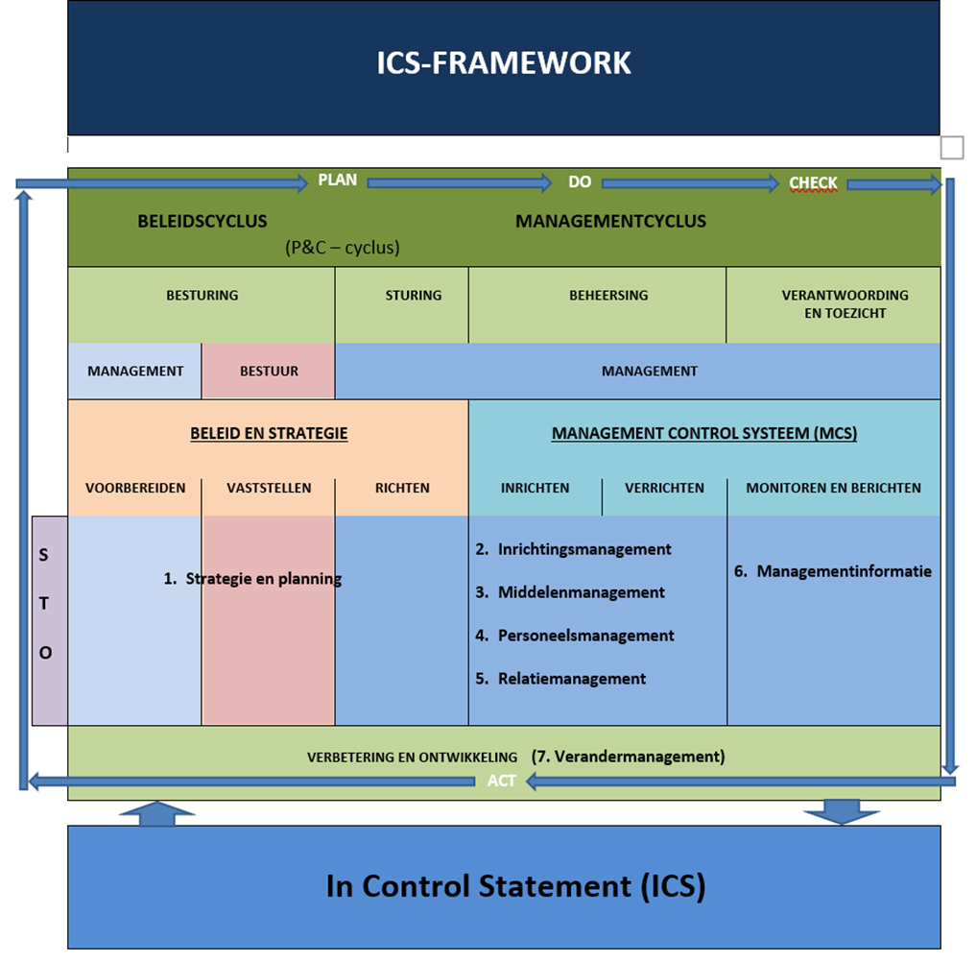

 |  |  | 3W VRAGEN
 |  |  | WAT WILLEN WE BEREIKEN?
 |  |  | WAT GAAN WE DAARVOOR DOEN?

 |  |  | WAT MAG HET KOSTEN?

 |  |  | GEMEENTELIJKE CYCLI
 |  |  | BELEIDS-CYCLUS
 |  |  | BEHEER-CYLUS (P&C)
 |  |  | MANAGEMENT-CYCLUS
 |  |  | LEER & VERBETER-CYCUS (PDCA)


 |  |  | MANAGEMENT INSTRUMENT
 |  |  | DOEN WE DE GOEDE DINGEN?
 |  |  | DOEN WE ZE OP EEN GOEDE MANIER?






 |  |  | MANAGEMENT CONTROL SYSTEEM
 |  |  | 1. STRATEGIE & PLANNING
 |  |  | 2. INRICHTINGSMANAGEMENT
 |  |  | 3. MIDDELENMANAGEMENT
 |  |  | 4. PERSONEELSMANAGEMENT | 7 MANAGEMENT AANDACHTSGEBIEDEN
 |  |  | 5. RELATIEMANAGEMENT | FLEXIBEL TOEPASBAAR
 |  |  | 6. MANAGEMENTINFORMATIE
 |  |  | 7. VERANDERMANAGEMENT



 |  |  | MANAGEMENTVERKLARING
 |  |  | WAT GAAT GOED EN WAT KAN BETER


 |  | 1. STRATEGIE & PLANNING | 2. INRICHTINGSMANAGEMENT
 |  | 1a. Taaklegitimatie & strategische verkenning | 2a. Organisatiebeheer
 |  | 1b. Beleidsvorming | 2b. Proces- & Informatiebeheer
 |  | 1c. Bestuurlijk opdrachtgeverschap | 2c. ICT- & Gegevensbeheer
 |  | 1d. Ambtelijk opdrachtgeverschap

 |  | 3. MIDDELENMANAGEMENT | 4. PERSONEELSMANAGEMENT
 |  | 3a. Formatie & Personeel | 4a. Werkcultuur & Leidinggeven
 |  | 3b. Werk- en personeelsplanning | 4b. Inzet & Functioneren personeel
 |  | 3c. Financiën | 4c. Werkomstandigheden
 |  | 3d. Inkoop & Inhuur | 4d. Ziekteverzuim
 |  |  | 4e. Ondernemingsraad
 |  | 5. RELATIEMANAGEMENT | 6. MANAGEMENTINFORMATIE
 |  | 5a. Burgerparticipatie | 6a. Bestuursrapportages
 |  | 5b. Klanttevredenheid burgers en bedrijven | 6b. Managementrapportages
 |  | 5c. Samenwerking partners (extern/intern) | 6c. Dashboards
 |  | 5d. Advisering, facilitering en ondersteuning
 |  | 5e. Leveranciersmanagement en -beheer
 |  | 7. VERANDERMANAGEMENT
 |  | 7a. Verbetering & ontwikkeling

 | BEGRIPPENKADER

 | In Control Statement (ICS): een verklaring waarmee het management aangeeft dat het, door het nemen van de juiste bedrijfsvoeringmaatregelen, de interne beheersing of te wel management control systeem op orde heeft, m.a.w. ‘ín control’ heeft, door te zorgen dat deze voldoet aan de volgende eisen: I. er is sprake van een effectieve besturing (governance) II. de relevante bedrijfsvoeringkaders en -richtlijnen (wet- en eigen regelgeving) worden nageleefd (rechtmatigheid of te wel compliance) III. de taakuitvoering en doelrealisatie efficiënt plaatsvindt IV. de taakuitvoering en doelrealisatie effectief plaatsvindt, zodat met redelijke mate van zekerheid kan worden gesteld dat het beleid (doelen en taken) op een verantwoorde wijze worden gerealiseerd.

 | ICS-model: het ICS-model visualiseert vanuit de perceptie van sturing en beheersing de relevant geachte management aandachtsgebieden en de onderling verbindende mechanismen en de vorm van diverse cycli. Het ICS-model vormt de basis voor het zogenaamde ICS-framework, waarin de management aandachtsgebieden en de onderling verbindende mechanismen nader verdiept worden in termen van sturing- en beheersingthema's en variabelen, waarmee via vraagstelling een beoordeling opgemaakt kan worden van de 'in control'-eisen, zoals die in de definitie van ICS staan genoemd.

 | Cycli:

 | PDCA-cyclus (Plan - Do - Check - Act): deze cyclus beschrijft vier activiteiten die op alle organisatie-verbeteringen (beleid en bedrijfsvoering) van toepassing zijn. Plan: in deze stap wordt een plan opgesteld waarin de resultaten duidelijk beschreven staan. Do: in deze stap gaat het om de uitvoering en realisatie van het goedgekeurde plan. Check: in deze stap worden de behaalde resultaten vergeleken met de resultaten die de organisatie voor ogen had. Act: in deze stap vindt bijstelling plaats aan de hand van de gevonden resultaten bij Check. Het cyclische karakter garandeert dat de kwaliteitsverbetering continu onder de aandacht is. De PDCA-cirkel is een creatief hulpmiddel voor het management, ontwikkeld door William Edwards Deming. (De PDCA-cyclus komt expliciet terug in de Leer- en verbetercyclus (synoniem) en in het management focusgebied 7. Verandermanagement en impliciet terug in de Beleids-, de Management- en de P&C-cyclus).

 | Beleidscyclus: het cyclisch proces van voorbereiding, bepaling, implementatie en evaluatie van de beleidsontwikkeling. Feitelijk omvat de beleidscyclus de activiteiten van strategische planning (zie managementfocusgebieden 1. en 7.). Daarbij kenmerkt de beleidscyclus zich in toenemende mate door een data-cyclus, d.w.z. vanuit de verzameling en beoordeling van maatschappelijke en uitvoeringsgegevens, dat geborgd wordt vanuit de managementcyclus.

 | Managementcyclus: de managementcyclus bestaat uit een aantal fasen van sturing en beheersing, die tot uiting komen in de activiteiten van planning (tactisch en operationeel), organisatie en regulering van de productie (uitvoering), motivatie & prestatie van personeel en het bewaken en registreren van de resultaten van het productieproces (zie: management focusgebieden 2 t/m 7).
 | P&C-cyclus: binnen de P&C-cyclus ligt de focus op het proces van planning en besluitvorming. Hierin worden de zogenaamde 3-W's vastgesteld (Wat willen we bereiken? Wat gaan we daar voor doen? Wat mag het kosten?). De P&C-cyclus vormt feitelijk de verbindende schakel tussen de beleids- en de managementcyclus.

 | leer- en verbetercyclus: synoniem voor PDCA-cyclus.

 | Management aandachtsgebieden:

 | 1. Strategisch management: het managen van het onderzoeken van omgevings- en uitvoeringsfactoren en het ontwikkelen van beleid(splannen), almede het toewijzen van middelen, om deze beleid(splannen) te kunnen realiseren.

 | 2. Uitvoeringsmanagement: het managen van het ontwerpen en het functioneren en de uitvoeringsorganisatie,-processen en -systemen, om de realisatie van goederen en diensten mogelijk te maken.

 | 3. Middelenmanagement: het managen van de inzet van middelen (geld, capaciteit, informatie en kennis, technologie, materialen en faciliteiten).

 | 4. Personeelsmanagement: het managen van het functioneren van teams en individuele medewerkers in de organisatie (performance en soft controls).

 | 5. Relatiemanagement: het managen van de klant-, partner- en leveranciersrelaties.

. | 6. Managementinformatie: het managen van het leveren van stuur- en verantwoordingsinformatie.

 | 7. Verandermanagement: het managen van het verbeteren en (door)ontwikkelen van het beleid en de bedrijfsvoering van de organisatie (zie PDCA-cyclus & Leer- en verbetercyclus).

 | Niveaus: in het model is zichtbaar gemaakt dat de toepassing van de verschillende cycli en managementaandachtsgebieden op meerdere niveaus aan de orde is, te weten: S: Strategisch T: Tactisch O: Operationeel

ICS-Framework
ICS-eisen | Cycli | Management aandachtsgebieden | Sturing- en beheerthema’s | Sturing- en beheervariabelen

I. Bestuurlijke effectiviteit |  |  | A. Taaklegitimatie en strategische verkenning | 1. Wettelijk kader
 |  | 1. Strategie en planning
 |  |  |  | 2. Strategische verkenning/evaluatie

 |  |  | B. Beleidsvorming | 1. Beleidskader

Beleidscyclus
 |  |  |  | 2. Toepassingskader

 |  |  | C. Bestuurlijk opdrachtgeverschap | 1. Programmering

 |  |  |  | 2. Begroting (3 W-vragen)

 |  |  | D. Ambtelijk opdrachtgeverschap | 1. Visie-/ontwikkelplan (aanpak en werkwijze)

 |  |  |  | 2. Werkplanning (sector/afdeling/team)
 |  |  | 1. Bestuursapportages | 1. P&C-rapportages (kadernota, begroting, Turap. jaarrekening)
 |  | 6. Managementinformatie
 |  |  |  | 2. Overige/specifieke bestuursrapportages (AA-avonden ed.)

 | (P&C-cyclus) |  | 2. Managementrapportages | 1. Managementrapportages

 |  |  | 3. Dashboard | 1. Dashboard
II. Rechtmatige en III. Efficiënte en taakuitvoering |  |  | 1. Organisatiebeheer | 1. Organisatiebesturing en -inrichting
 |  | 2. Inrichtingsmanagement
 |  |  |  | 2. Functie- en taakomschrijvingen

 |  |  |  | 3. Overlegstructuur

Managementcyclus
 |  |  | 2. Proces- en informatiebeheer | 1. Procesbeschrijvingen en werkinstructies

 |  |  |  | 2. Vastlegging stuur- en -beheerinformatie processen

 |  |  | 3. ICT en gegevensbeheer | 1. Applicatie-ondersteuning

 |  |  |  | 2. ICT-beveiliging

 |  |  |  | 3. Gegevensregistratie en -uitwisseling (privacy)

 |  |  |  | 4. Archivering

 |  |  | 1. Formatie- en personeel (capaciteit | 1. Formatieplanning en -beheer
 |  | 3. Middelenmanagement
 |  |  |  | 2. Personeelsplanning en -beheer (bezetting)

 |  |  | 2. Werk- en personeelsplanning | 1. Werk- en personeelsplanning

 |  |  | 2. Financiën | 1. Begroting en realisatie

 |  |  |  | 2. Financiële administratie

 |  |  |  | 3. Inkomende subsidies en co-financiering

 |  |  | 3. Inkoop en inhuur | 1. Inkoop- en aanbestedingsprocedure

 |  |  |  | 2. Inkoopadministratie

 |  |  |  | 3. Inhuur

 |  |  | 1. Werkcultuur en -leidinggeven | 1. Gedragscode en samenwerking

 |  | 4. Personeelsmanagmenent |  | 2. Stijl van leidinggeven

 |  |  |  | 3. Samenstelling en teamwork

 |  |  | 2. Inzet en functioneren personeel | 1. Performancegesprekken

 |  |  |  | 2. Opleiding en training

 |  |  | 5. Werkomstandigheden (fysiek) | 1. Werkomgeving

 |  |  |  | 2. Werkplek

 |  |  | 6. Ziekteverzuim | 1. Ziekteverzuim

 |  |  | 7. Onderneningsraad | 1. Participatie

 |  |  |  | 2. Samenwerking,

 |  |  | 1. Burgerparticipatie | 1. Burgerparticipatie

IV. Effectieve taakuitvoering |  |  | 2. Klanttevredenheid (burgers en bedrijven) | 1. Klanttevredenheid (burgers en bedrijven)
 |  | 5. Relatiemanagement
 |  |  |  | 2. Klachtafhandeling

 |  |  | 2. Samenwerking partners (in-/extern) | 1. Interne keten-samenwerking

 |  |  |  | 2. Externe keten-samenwerking

 |  |  | 3. Advisering, facilitering en ondersteuning | 1. Advisering en informatieverstrekking bestuur

 |  |  |  | 2. Ondersteuning bestuur verbondern partijen

 |  |  |  | 3. Facilitering en ondersteuning onderdelen/partijen

 |  |  | 4. Leveranciersmanagement en -beheer | 1. Leveranciersmanagement en -beheer

Leer- en ver-beter cyclus
 |  |  | 1. Verbetering en ontwikkeling (VO):
I t/m IV |  | 7. Verandermanagement

